ชีต1
แบบสรุปผลการดำเนินการจัดซื้อจัดจ้างในรอบเดือน มกราคม 2569
ปีงบประมาณ พ.ศ. 2569 ของสถานีตำรวจภูธรโสกก่าม
ลำดับ | งานที่จัดซื้อหรือจัดจ้าง | วงเงินที่จัดซื้อ | ราคากลาง | วิธีซื้อหรือจ้าง | รายชื่อผู้เสนอราคา | ผู้ได้รับการคัดเลือกและราคา | เหตุผลที่คัดเลือก | เลขที่และวันที่ของสัญญา
 |  | หรือจัดจ้าง (บาท) | (บาท) |  | และราคาที่เสนอ | ที่ตกลงซื้อหรือจ้าง | โดยสรุป | หรือข้อตกลงในการซื้อหรือจ้าง
1 | จัดซื้อน้ำมันเชื้อเพลิงประจำเดือน ม.ค. 2569 | 33,000.00 | 33,000.00 | เฉพาะเจาะจง | หจก.พิพัฒน์ปิโตรเลี่ยม | หจก.พิพัฒน์ปิโตรเลี่ยม | ใช้เกณฑ์ราคาจ้างไม่ | …8... / 2569
 | รถปกติ |  |  |  |  | ราคาที่ตกลงซื้อ 33,000.00 บาท | เกินวงเงินที่กำหนดฯ | ลงวันที่ 5 ม.ค. 2569

2 | จัดซื้อน้ำมันเชื้อเพลิงประจำเดือน ม.ค. 2569 | 10,000.00 | 10,000.00 | เฉพาะเจาะจง | หจก.พิพัฒน์ปิโตรเลี่ยม | หจก.พิพัฒน์ปิโตรเลี่ยม | ใช้เกณฑ์ราคาจ้างไม่ | …9... / 2569
 | รถเช่า |  |  |  |  | ราคาที่ตกลงซื้อ 10,000.00 บาท | เกินวงเงินที่กำหนดฯ | ลงวันที่ 5 ม.ค. 2568

 |  |  |  |  |  |  | ตรวจสอบแล้วถูกต้อง
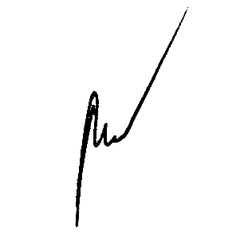

 |  |  |  |  |  | พ.ต.ท.
 |  |  |  |  |  |  | (พิชิตร์ สุ่มมาตย์)
 |  |  |  |  |  |  | สว.สภ.โสกก่าม

